Trang_bìa
Posts and Telecommunications Institute of Technology |  |  |  |  |  |  | Thiết kế |  | Tài liệu phát triển |  | Tên hệ thống |  | Website kinh doanh đồ chơi trẻ em |  |  |  | Người tạo |  | N P Nhanh | Ngày tạo |  | 2023-09-28
 |  |  |  |  |  |  |  |  |  |  |  |  |  |  |  |  | Người cập nhật |  |  | Ngày cập nhật
 |  |  |  |  |  |  |  |  |  |  | Màn hình (ID) |  | đăng nhập |  | Màn hình (Tên) |  | Màn hình đăng nhập

 | Tài liệu phát triển hệ thống

 | Version 1.0

 |  |  |  |  |  |  |  |  |  | 1. Mục đích |  |  | 7. Giao diện màn hình
 |  |  |  |  |  |  |  |  |  | 2. Giới hạn hoạt động |  |  | 8. Danh sách hạng mục
 |  |  |  |  |  |  |  |  |  | 3. Giới hạn hệ thống |  |  | 9. Khái quát chức năng
 |  |  |  |  |  |  |  |  |  | 4. Chức năng liên quan |  |  | 10. Xử lý chi tiết
 |  |  |  |  |  |  |  |  |  | 5. Không bao gồm
 |  |  |  |  |  |  |  |  |  | 6. Sơ đồ

Posts and Telecommunications Institute of Technology |  |  |  |  |  |  | Thiết kế |  | Tài liệu phát triển |  | Tên hệ thống |  | Website kinh doanh đồ chơi trẻ em |  |  |  | Người tạo |  | N P Nhanh | Ngày tạo |  | 2023-09-28
 |  |  |  |  |  |  |  |  |  |  |  |  |  |  |  |  | Người cập nhật |  |  | Ngày cập nhật
 |  |  |  |  |  |  |  |  |  |  | Màn hình (ID) |  | đăng nhập |  | Màn hình (Tên) |  | Màn hình đăng nhập

 | Lịch sử chỉnh sửa

 | Ver |  | Ngày cập nhật |  |  | Nội dung cập nhật |  |  |  |  |  |  | Người cập nhật
 |  |  |  |  |  |  |  |  |  |  |  |  |  | Ngày duyệt |  | Người duyệt |  | Ngày duyệt |  |  | Người duyệt
 | 1 |  | 2023-09-28 |  |  | Tạo mới |  |  |  |  |  |  | N P Nhanh

Posts and Telecommunications Institute of Technology |  |  |  |  |  |  | Thiết kế |  | Tài liệu phát triển |  | Tên hệ thống |  | Website kinh doanh đồ chơi trẻ em |  |  |  | Người tạo |  | N P Nhanh | Ngày tạo |  | 2023-09-28
 |  |  |  |  |  |  |  |  |  |  |  |  |  |  |  |  | Người cập nhật |  |  | Ngày cập nhật
 |  |  |  |  |  |  |  |  |  |  | Màn hình (ID) |  | đăng nhập |  | Màn hình (Tên) |  | Màn hình đăng nhập

 | 1. Mục đích
 |  | - Dùng để login vào hệ thống
 |  | - Người sử dụng nhập email và password đã đăng ký để đăng nhập
 |  | - Sau khi nhấn nút đăng nhập, trường hợp phát sinh lỗi thì hiển thị thông báo lỗi,
 |  | ngược lại di chuyển đến màn hình trang chủ với người dùng hoặc trang quản trị với quản trị viên.
 | 2. Giới hạn hoạt động
 |  | Không có

 | 3. Giới hạn hệ thống
 |  | Không có

 | 4. Chức năng liên quan
 |  | Không có

 | 5. Không bao gồm
 |  | Không có

Posts and Telecommunications Institute of Technology |  |  |  |  |  |  | Thiết kế |  | Tài liệu phát triển |  | Tên hệ thống |  | Website kinh doanh đồ chơi trẻ em |  |  |  | Người tạo |  | N P Nhanh | Ngày tạo |  | 2023-09-28
 |  |  |  |  |  |  |  |  |  |  |  |  |  |  |  |  | Người cập nhật |  |  | Ngày cập nhật
 |  |  |  |  |  |  |  |  |  |  | Màn hình (ID) |  | đăng nhập |  | Màn hình (Tên) |  | Màn hình đăng nhập

Màn hình đăng nhập
 | 6. Sơ đồ

Khởi động
hệ thống

Màn hình Trang chủ/Trang quản trị

User/Quản trị viên

 | Table

 |  |  | № | Loại | Tên |  |  |  |  |  | I/O | Ghi chú
 |  |  | 1 | M | User |  |  | Table quản lý user |  |  | O
 |  |  | 2
 |  |  | 4
 |  |  | 5
 |  |  | 6
 |  |  | 7
 |  |  | 8
 |  |  | 9
 |  |  | 10

 |  |  |  | ※ Loại (M: Master / T: Transaction table / Ⅰ: INI file / W: work table / V: view / S: stored procedures / L: SQL loader / F: file)

Thiết_kế
Posts and Telecommunications Institute of Technology |  |  |  |  |  |  | Thiết kế |  |  |  | Tài liệu phát triển |  |  |  | Tên hệ thống |  |  |  | Website kinh doanh đồ chơi trẻ em |  |  |  |  | Người tạo | N P Nhanh | Ngày tạo | 2023-09-28
 |  |  |  |  |  |  |  |  |  |  |  |  |  |  |  |  |  |  |  |  |  |  |  | Người cập nhật |  | Ngày cập nhật
 |  |  |  |  |  |  |  |  |  |  |  |  |  |  | Màn hình (ID) |  |  |  | đăng nhập |  | Màn hình (Tên) |  |  | Màn hình đăng nhập

 | 7. Giao diện màn hình
 |  |  | Tại trang chủ click vào nút đăng nhập trên thanh header

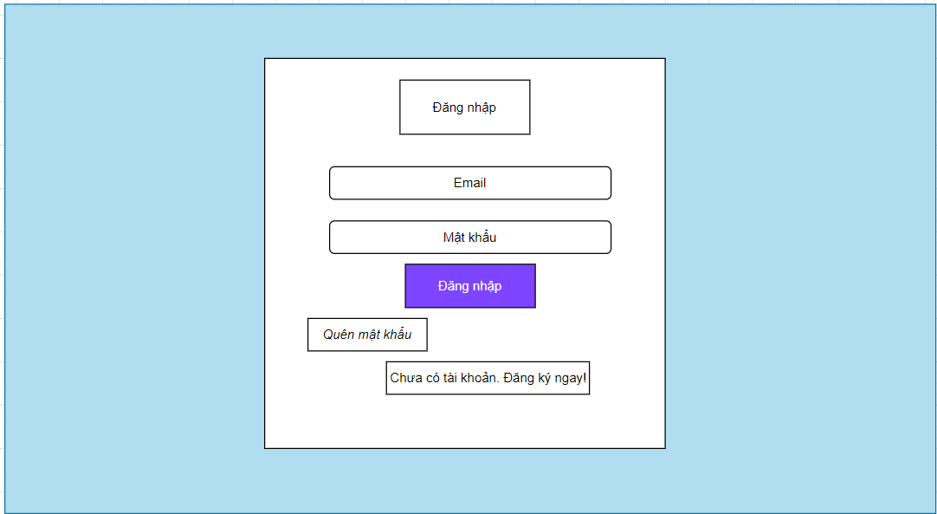

Posts and Telecommunications Institute of Technology |  |  |  |  |  |  | Thiết kế |  |  |  | Tài liệu phát triển |  |  |  | Tên hệ thống |  |  |  | Website kinh doanh đồ chơi trẻ em |  |  |  |  | Người tạo | N P Nhanh | Ngày tạo | 2023-09-28
 |  |  |  |  |  |  |  |  |  |  |  |  |  |  |  |  |  |  |  |  |  |  |  | Người cập nhật |  | Ngày cập nhật
 |  |  |  |  |  |  |  |  |  |  |  |  |  |  | Màn hình (ID) |  |  |  | đăng nhập |  | Màn hình (Tên) |  |  | Màn hình đăng nhập

 | 8. Danh sách hạng mục

 |  | [Vùng nhập]
 |  | № | Tên hạng mục |  |  |  | Loại dữ liệu |  | Độ dài |  |  | Bắt buộc |  | I/O | Control |  |  | Format |  | Ghi chú
 |  | 1 | User Code |  |  |  | Chuỗi chữ |  |  | 32 |  |  | Y | In | Textbox
 |  | 2 | Password |  |  |  | Chuỗi chữ |  |  | 32 |  |  | Y | In | Textbox |  |  | Password |  | Hiển thị ********

 |  | [Vùng nút]
 |  | № | Tên hạng mục |  |  |  |  |  | Control |  |  |  |  |  |  | Ghi chú
 |  | 1 | Đăng nhập |  |  |  |  |  | Button
 |  | 2 | Quên mật khẩu |  |  |  |  |  | TextView
 |  | 3 | Chưa có tài khoản. Đăng ký ngay! |  |  |  |  |  | TextView

Posts and Telecommunications Institute of Technology |  |  |  |  |  |  | Thiết kế |  |  |  | Tài liệu phát triển |  |  |  | Tên hệ thống |  |  |  | Website kinh doanh đồ chơi trẻ em |  |  |  |  | Người tạo | N P Nhanh | Ngày tạo | 2023-09-28
 |  |  |  |  |  |  |  |  |  |  |  |  |  |  |  |  |  |  |  |  |  |  |  | Người cập nhật |  | Ngày cập nhật
 |  |  |  |  |  |  |  |  |  |  |  |  |  |  | Màn hình (ID) |  |  |  | đăng nhập |  | Màn hình (Tên) |  |  | Màn hình đăng nhập

 | 9. Khái quát chức năng
 |  | (1) Hiển thị ban đầu
 |  |  | 1. Hiển thị màn hình ở trạng thái ban đầu

 |  | (2) Xử lý đăng nhập
 |  |  | 1. Nhấn nút đăng nhập thì thực hiện xử lý đăng nhập
 |  |  | 2. Đăng nhập thành công, nếu là khách hàng thì di chuyển sang màn hình Trang chủ, nếu là quản trị viên sẽ di chuyển sang màn hình quản trị
 |  |  | trường hợp phát sinh lỗi thì hiển thị nội dung lỗi, không thực hiện di chuyển màn hình

 |  | (3) Xử lý quên mật khẩu

 |  | (4) Xử lý đăng ký tài khoản

Posts and Telecommunications Institute of Technology |  |  |  |  |  |  | Thiết kế |  |  |  | Tài liệu phát triển |  |  |  | Tên hệ thống |  |  |  | Website kinh doanh đồ chơi trẻ em |  |  |  |  | Người tạo | N P Nhanh | Ngày tạo | 2023-09-28
 |  |  |  |  |  |  |  |  |  |  |  |  |  |  |  |  |  |  |  |  |  |  |  | Người cập nhật |  | Ngày cập nhật
 |  |  |  |  |  |  |  |  |  |  |  |  |  |  | Màn hình (ID) |  |  |  | đăng nhập |  | Màn hình (Tên) |  |  | Màn hình đăng nhập

 | 10. Xử lý chi tiết
 |  | (1) Hiển thị ban đầu
 |  |  | 1. Thực hiện khởi tạo màn hình ban đầu

 |  |  |  | [Vùng nhập]
 |  |  |  | № | Tên hạng mục |  |  |  | Nội dung hiển thị |  |  |  |  |  |  |  |  |  |  | Giá trị |  |  | Sử dụng |  | Ghi chú
 |  |  |  | 1 | User Code |  |  |  | Email |  |  |  |  |  |  |  |  |  |  | Blank |  |  | Có thể
 |  |  |  | 2 | Password |  |  |  | Mật khẩu |  |  |  |  |  |  |  |  |  |  | Blank |  |  | Có thể

 |  |  |  | [Vùng nút]
 |  |  |  | № | Tên hạng mục |  |  |  | Nội dung hiển thị |  |  |  |  |  |  |  |  |  |  | Giá trị |  |  | Sử dụng |  | Ghi chú
 |  |  |  | 1 | Đăng nhập |  |  |  | Đăng nhập |  |  |  |  |  |  |  |  |  |  |  |  |  | Có thể
 |  |  |  | 2 | Quên mật khẩu |  |  |  | Quên mật khẩu |  |  |  |  |  |  |  |  |  |  |  |  |  | Có thể
 |  |  |  | 3 | Đăng ký |  |  |  | Chưa có tài khoản.Đăng ký ngay! |  |  |  |  |  |  |  |  |  |  |  |  |  | Có thể

 |  | (2) Xử lý đăng nhập
 |  |  | 1. Nhấn nút đăng nhập thì thực hiện xử lý.
 |  |  | 2. Xử lý check
 |  |  |  | a. Check hạng mục
 |  |  |  | № | Tên hạng mục |  |  |  | Nội dung check |  |  |  |  |  |  |  |  |  |  |  |  | Message
 |  |  |  | 1 | Email/Password |  |  |  | Trường hợp chưa nhập, báo lỗi |  |  |  |  |  |  |  |  |  |  |  |  | errCode = 1 |  |  |  |  |  | "Thiếu các thông số bắt buộc!"
 |  |  |  | 2 | Email |  |  |  | Trường hợp email đã tồn tại trong hệ thống |  |  |  |  |  |  |  |  |  |  |  |  | errCode = 7 |  |  |  |  |  | "Email đã được sử dụng. Vui lòng thử một email khác!"
 |  |  |  | 3 | Email |  |  |  | Trường hợp email không đúng định dạng (example@mail.com) |  |  |  |  |  |  |  |  |  |  |  |  | errCode = 6 |  |  |  |  |  | "Email không hợp lệ"
 |  |  |  | 4 | Email |  |  |  | Trường hợp email không tồn tại trong hệ thống |  |  |  |  |  |  |  |  |  |  |  |  | errCode = 5 |  |  |  |  |  | "Email của bạn không tồn tại trong hệ thống. Vui lòng thử một email khác!"
 |  |  |  | 5 | Email |  |  |  | Trường hợp người dùng không tồn tại |  |  |  |  |  |  |  |  |  |  |  |  | errCode = 4 |  |  |  |  |  | "Không tìm thấy người dùng"
 |  |  |  | 6 | Password |  |  |  | Trường hợp password nhập sai |  |  |  |  |  |  |  |  |  |  |  |  | errCode = 3 |  |  |  |  |  | "Sai mật khẩu!"
 |  |  |  | 7 | Email/Password |  |  |  | Trường hợp nhập đúng nhưng tài khoản bị khoá |  |  |  |  |  |  |  |  |  |  |  |  | errCode = 2 |  |  |  |  |  | "Tài khoản của bạn đã bị vô hiệu hoá!"

 |  |  | 3. Xử lý đăng nhập
 |  |  |  | Đối tượng |  |  |  | Truy xuất
 |  |  |  | User |  |  |  |  | email |  |  |  |  |  |  |  | ＝ | this.state.[Vùng nhập]
 |  |  |  |  |  |  |  |  | password |  |  |  |  |  |  |  | ＝ | this.state.[Vùng nhập]

 |  |  |  | a. Truy vấn Database My SQL thông qua ORM Sequelize
 |  |  |  |  | Câu truy vấn:db.User.findOne(where: { email: data.email })
 |  |  |  |  | - Nếu thành công: lưu user vào redux state, redux state user sẽ lưu vào local storage và chuyển vào màn hình trang chủ với người dùng hoặc màn hình quản trị với quản trị viên
 |  |  |  |  | - Nếu thất bại: thông báo tại màn hình này
 |  |  |  | Thông báo |  | Trường hợp |  |  |  |  |  |  |  |  |  |  |  |  |  |  |  | Message Code
 |  |  |  | SUCCESS |  | Đăng nhập thành công |  |  |  |  |  |  |  |  |  |  |  |  |  |  |  | errCode = 0
 |  |  |  | FAIL |  | Kiểm tra lại email và password |  |  |  |  |  |  |  |  |  |  |  |  |  |  |  | errCode = 2 or 3 or 4 or 5 or 6

 |  | (3) Xử lý quên mật khẩu
 |  |  | 1. Nhấn textview "Quên mật khẩu" để chuyển sang màn hình reset mật khẩu
 |  | (4) Xử lý đăng ký tài khoản
 |  |  | 1. Nhấn textview "Chưa có tài khoản. Đăng ký ngay!" để chuyển sang màn hình đăng ký tài khoản

